Planilha1
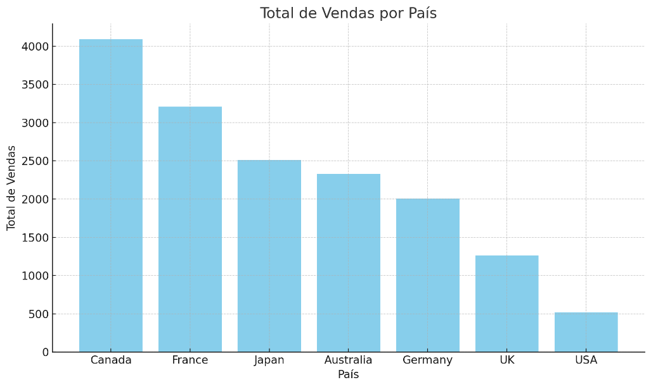
País | Total de Vendas
Canadá | 4,090
França | 3,210
Japão | 2,510
Austrália | 2,330
Alemanha | 2,010
Reino Unido | 1,260
EUA | 520

